상품제안서
편한가위+프레쉬야채칼 | 상품코드: S12831

 |  |  |  |  |  |  | 02-713-8555 | www.synergygift.co.kr
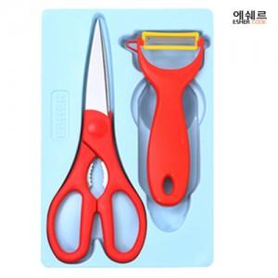 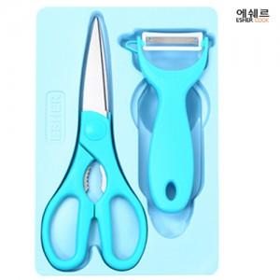

【상세/제작정보】 | 야채칼에 실크1도 인쇄 다른곳에 인쇄 또는 기본수량 이하 주문시 문의 요망

【인쇄/포장옵션】 | 실크 / 포장지포장

【공급단가】 | 수량 | 300~ | 1,000~ | 2,000~ | 3,000~ | 5,000~
*VAT별도 | 단가 | 2,970원 | 2,860원 | 2,750원 | 2,640원 | 2,570원

【상품 URL】 | https://www.synergygift.co.kr:443/src/goods_detail.php?gdno=9833

